G.7.1
Gráfico 7.1. Usuarias activas y altas y bajas en el servicio ATENPRO.
Periodo 2005-2024. Datos a 31 de diciembre de cada año.

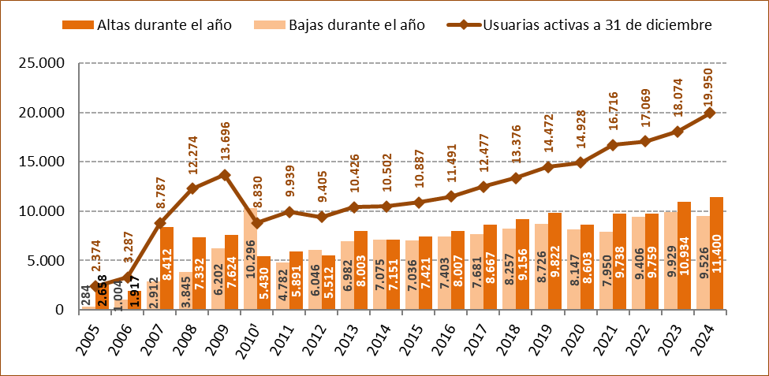

1. Para racionalizar el servicio, en 2010 se dieron de baja los servicios telefónicos que no se habían utilizado durante meses
y aquellos otros con los que no se había podido contactar, lo que explica la acusada bajada en las usuarias activas a 31 de diciembre de ese año.

Fuente: Delegación del Gobierno contra la Violencia de Género. Ministerio de Igualdad.

G.7.2
Gráfico 7.2. Usuarias activas en el servicio ATENPRO, por mes.
Año 2024.

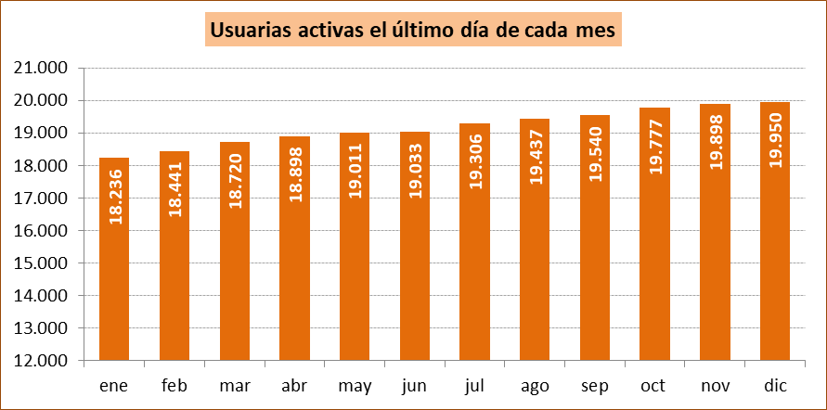

Fuente: Delegación del Gobierno contra la Violencia de Género. Ministerio de Igualdad.

G.7.3
Gráfico 7.3. Altas y bajas en el servicio ATENPRO, por mes.
Año 2024.

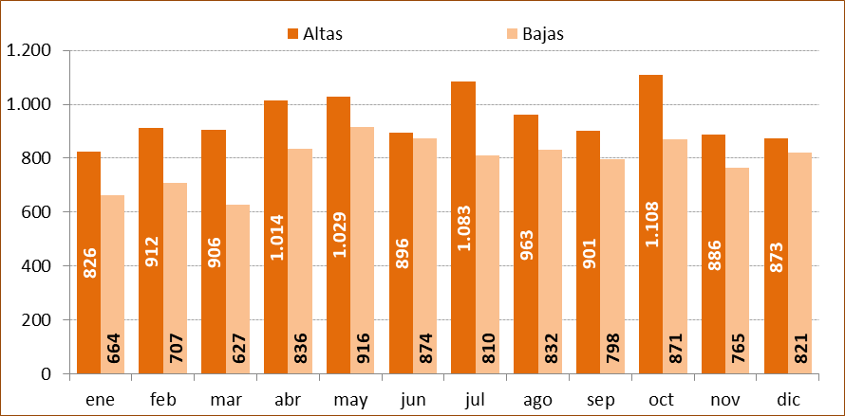

Fuente: Delegación del Gobierno contra la Violencia de Género. Ministerio de Igualdad.

G.7.4
Gráfico 7.4. Usuarias activas en el servicio ATENPRO, por comunidad autónoma. Valores absolutos y tasas por millón de mujeres de 15 y más años.
Año 2024.

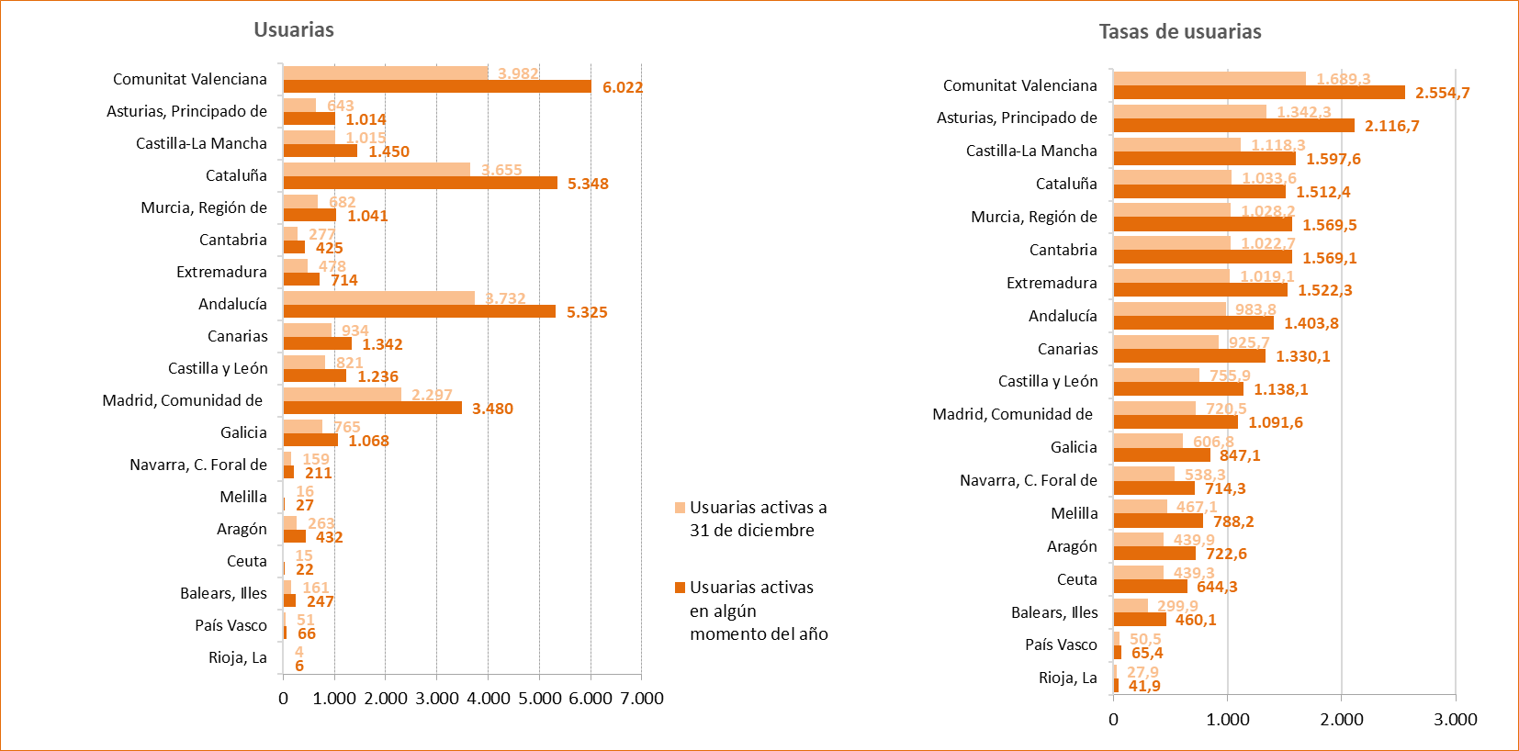

Fuente: Delegación del Gobierno contra la Violencia de Género. Ministerio de Igualdad.

G.7.5
Gráfico 7.5. Distribución porcentual de las usuarias activas en el servicio ATENPRO y de las bajas acumuladas, por comunidad autónoma.
Datos a 31 de diciembre de 2024.

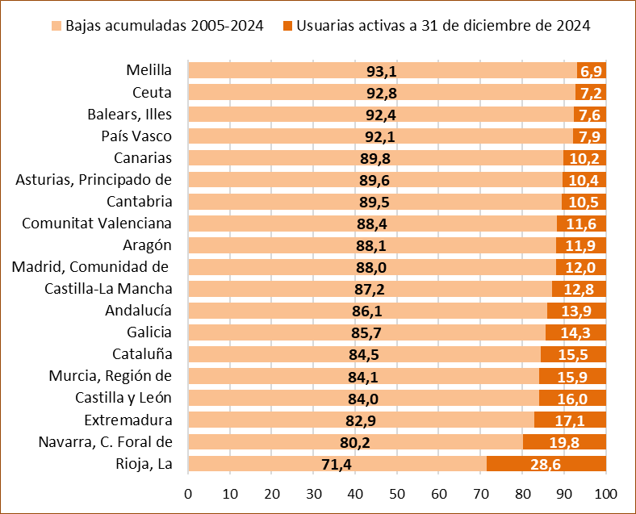

Fuente: Delegación del Gobierno contra la Violencia de Género. Ministerio de Igualdad.

G.7.6
Gráfico 7.6. Distribución porcentual de las usuarias activas en el servicio ATENPRO y sus agresores según el grupo de edad.
Año 2024.

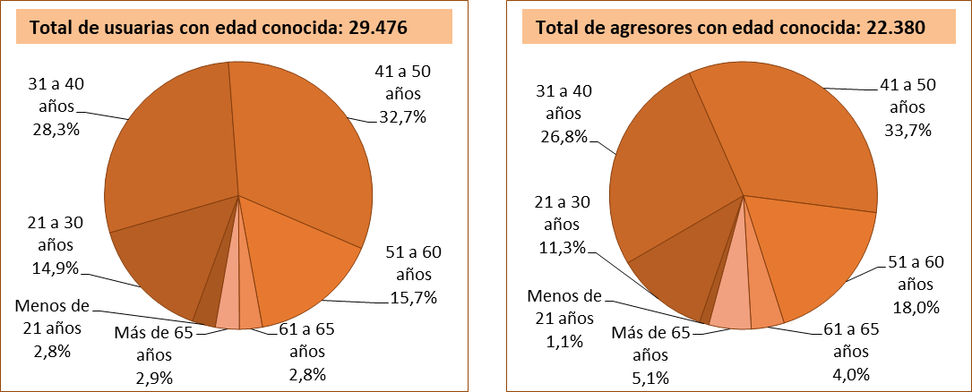

Fuente: Delegación del Gobierno contra la Violencia de Género. Ministerio de Igualdad.

G.7.7
Gráfico 7.7. Usuarias activas de ATENPRO, por grupo de edad. Distribución porcentual y tasas por millón de mujeres de 15 y más años¹.
Año 2024.

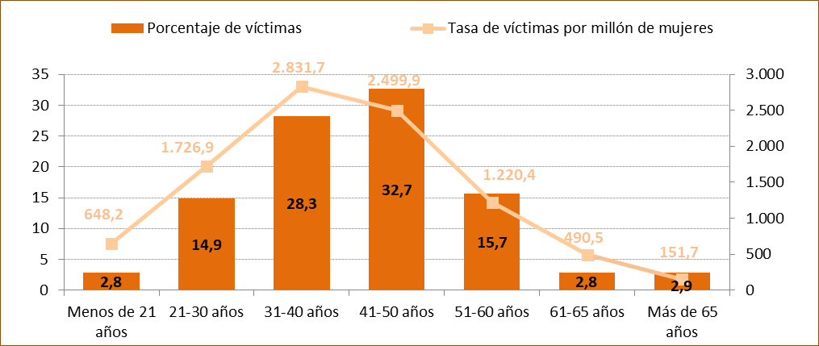

1. Aunque las tasas se calculan con la población de mujeres de 15 y más años, entre las usuarias se incluyen 23 mujeres menores de 15 años,
lo que produce un ligero incremento de la tasa en el grupo de edad de menos de 21 años.

Fuente: Delegación del Gobierno contra la Violencia de Género. Ministerio de Igualdad.

G.7.8
Gráfico 7.8. Distribución porcentual de las usuarias activas de ATENPRO según la edad de la usuaria respecto de la de su agresor.
Año 2024.

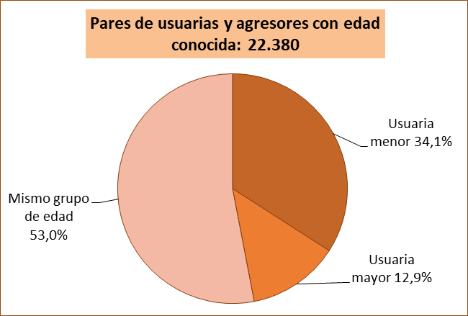

Fuente: Delegación del Gobierno contra la Violencia de Género. Ministerio de Igualdad.

G.7.9
Gráfico 7.9. Distribución porcentual de las usuarias activas en el servicio ATENPRO y sus agresores¹ por grupos de edad.
Año 2024.

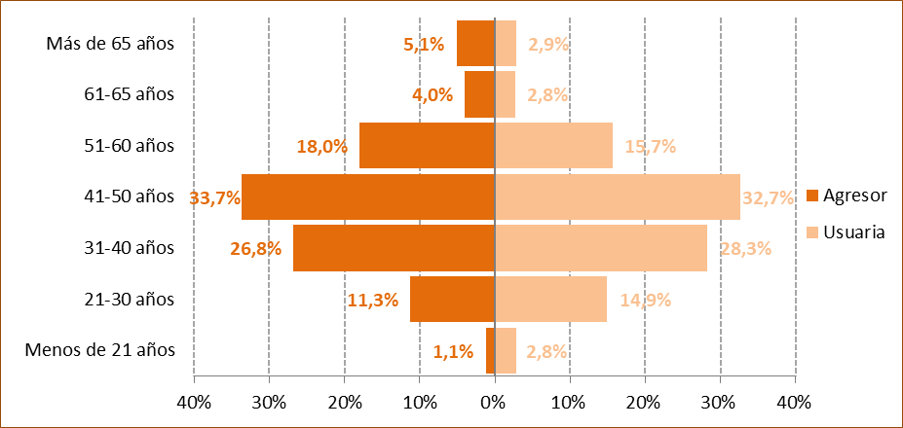

1. En el año 2024 hubo 7.096 agresores con edad desconocida.

Fuente: Delegación del Gobierno contra la Violencia de Género. Ministerio de Igualdad.

G.7.10
Gráfico 7.10. Distribución porcentual según el grupo de edad de los agresores de las usuarias activas de ATENPRO, por grupo de edad.
Año 2024.

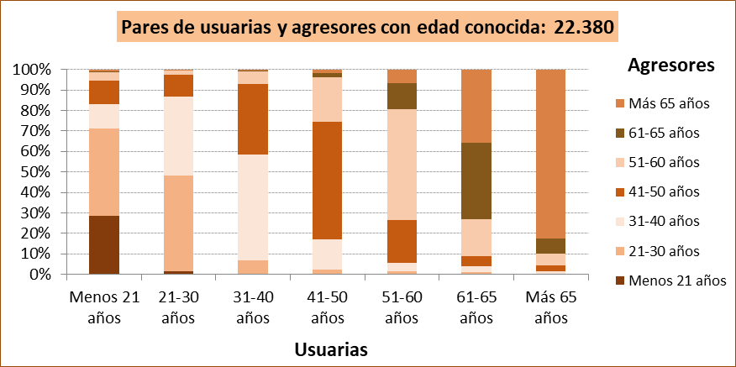

Fuente: Delegación del Gobierno contra la Violencia de Género. Ministerio de Igualdad.
Agresores
 | 1 | 1 | 1 | 1 | 1 | 1 | 1 | 1 | 1 | 1 | 1 | 1

G.7.11
Gráfico 7.11. Distribución porcentual de las usuarias extranjeras del servicio de ATENPRO y de los agresores extranjeros según la región geográfica de nacimiento.
Año 2024.

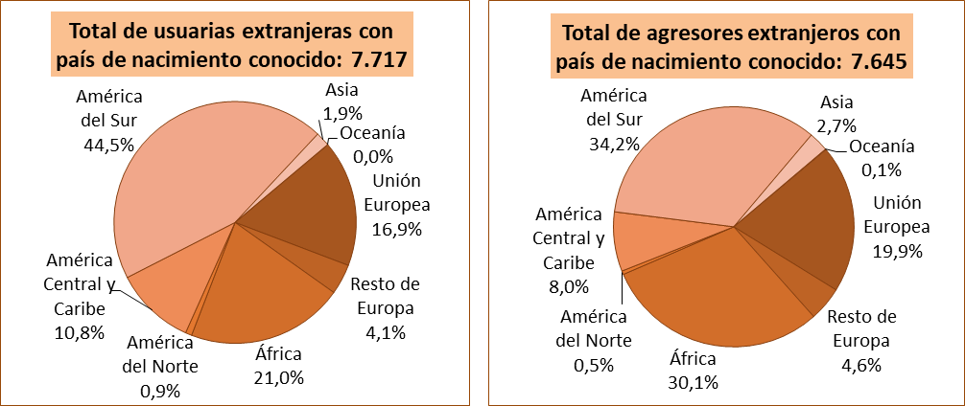

Fuente: Delegación del Gobierno contra la Violencia de Género. Ministerio de Igualdad.

G.7.12
Gráfico 7.12. Distribución porcentual de usuarias extranjeras del servicio de ATENPRO y de agresores extranjeros según el país de nacimiento.
Año 2024.

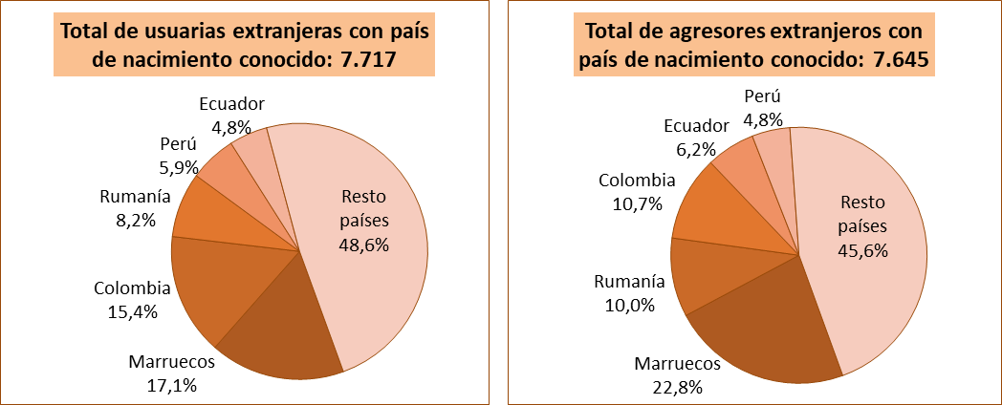

Fuente: Delegación del Gobierno contra la Violencia de Género. Ministerio de Igualdad.

G.7.13
Gráfico 7.13. Distribución porcentual según el lugar de nacimiento del agresor, por lugar de nacimiento de las usuarias del servicio de ATENPRO.
Año 2024.

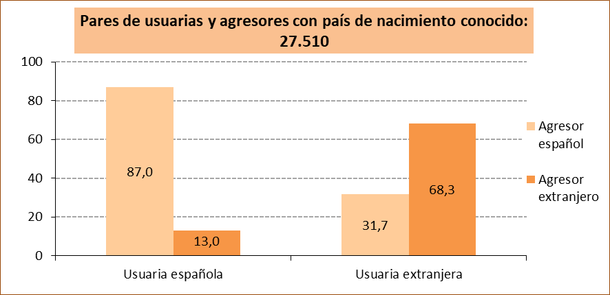

Fuente: Delegación del Gobierno contra la Violencia de Género. Ministerio de Igualdad.

Fuente: Delegación del Gobierno contra la Violencia de Género. Ministerio de Igualdad.

G.7.14
Gráfico 7.14. Distribución porcentual de las usuarias activas en el servicio ATENPRO según el tipo de relación con su agresor.
Año 2024.

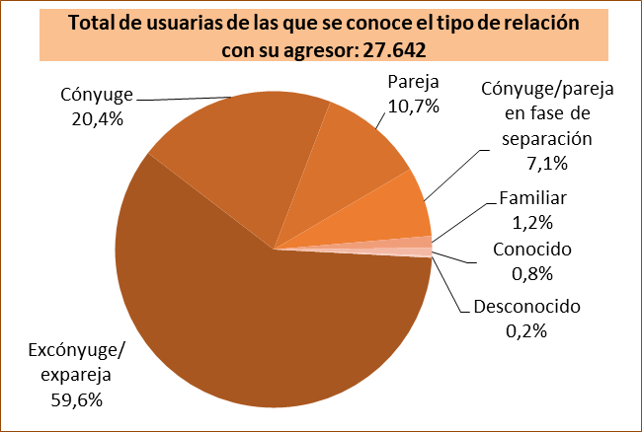

Fuente: Delegación del Gobierno contra la Violencia de Género. Ministerio de Igualdad.

G.7.15
Gráfico 7.15. Distribución porcentual de las usuarias activas en el servicio ATENPRO según su situación de convivencia.
Año 2024.

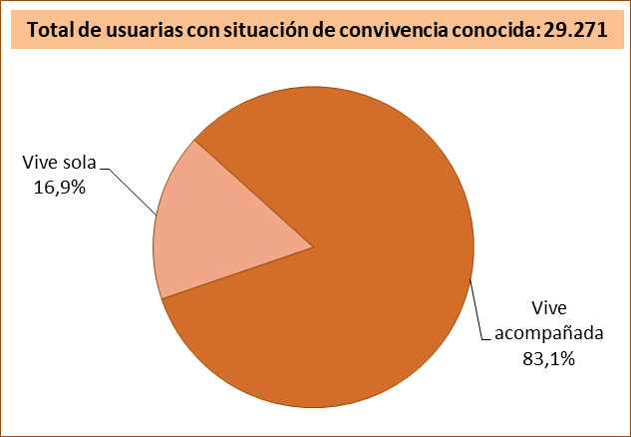

Fuente: Delegación del Gobierno contra la Violencia de Género. Ministerio de Igualdad.

G.7.16
Grafico 7.16. Usuarias activas a 31 de diciembre del año de referencia en el servicio ATENPRO, por comunidad autónoma. Valores absolutos y tasas por millón de mujeres de 15 y más años.
Datos a 31 de diciembre de 2024.
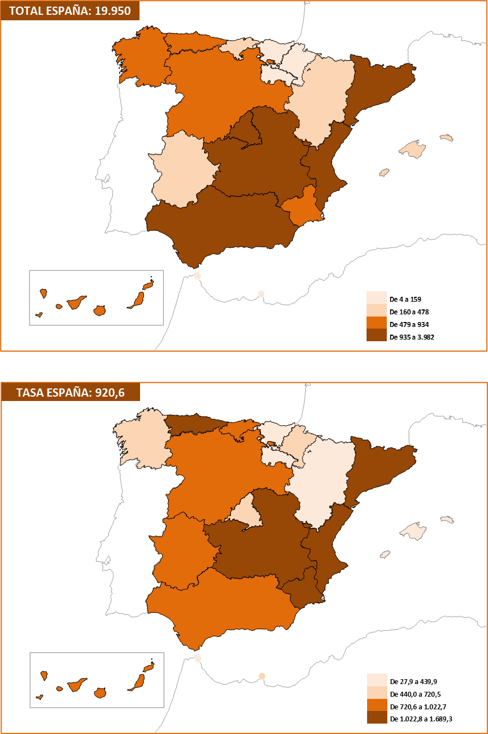

Fuente: Delegación del Gobierno contra la Violencia de Género. Ministerio de Igualdad.

G.7.17
Grafico 7.17. Usuarias activas a 31 de diciembre del año de referencia en el servicio ATENPRO, por provincia. Valores absolutos y tasas por millón de mujeres de 15 y más años.
Datos a 31 de diciembre de 2024.

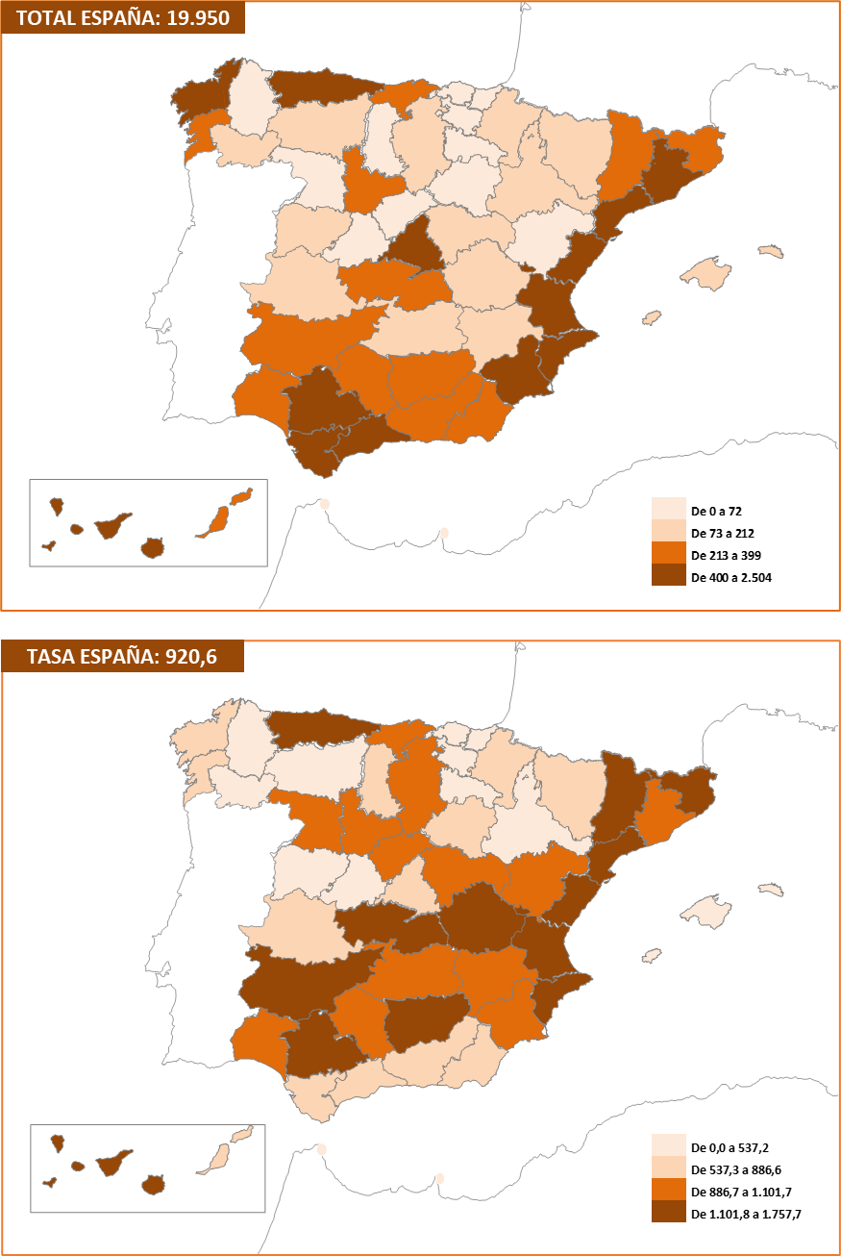

Fuente: Delegación del Gobierno contra la Violencia de Género. Ministerio de Igualdad.

